AM und Bildung
Arbeitmarkt und Bildung in Wien
 | May-23

Arbeitsmarktdaten im Kontext von Bildungsabschlüssen:
Das mit Abstand höchste Arbeitslosigkeitsrisiko haben Personen, die keinen über die Pflichtschule hinausgehenden Bildungsabschluss vorweisen können.

Wichtige Arbeitsmarktdaten auf einen Blick

 |  |  | Veränd. zum Vorjahr
 | Bestand/Quote |  | absolut | in%

Arbeitslose Personen | 103,596 |  | 5,785 | 5.9%
Frauen | 44,590 |  | 2,431 | 5.8%
Männer | 59,006 |  | 3,354 | 6.0%
Unselbständig Beschäftigte | 918,036 |  | 18,433 | 2.0%
Frauen | 442,790 |  | 9,048 | 2.1%
Männer | 475,246 |  | 9,385 | 2.0%
Arbeitslosenquote - nationale Berechnung | 10.1% |  | 0.3% | -Punkte
Frauen | 9.1% |  | 0.3% | -Punkte
Männer | 11.0% |  | 0.4% | -Punkte

 | arbeitslose Personen |  | offene Stellen

 | Bestand | Anteil | Bestand | Anteil

Gesamt | 103,596 | 100% | 17,798 | 100%
maximal Pflichtschule | 49,164 | 47.5% | 7,251 | 40.7%
Lehre | 20,361 | 19.7% | 5,084 | 28.6%
Mittlere technisch-gewerbliche Schule | 577 | 0.6% | 37 | 0.2%
Mittlere kaufmännische Schule | 1,765 | 1.7% | 87 | 0.5%
sonstige mittlere Schule | 2,189 | 2.1% | 1,382 | 7.8%
Allgemeinbildende höhere Schule | 9,844 | 9.5% | 134 | 0.8%
Höhere technisch-gewerbliche Schule | 1,877 | 1.8% | 764 | 4.3%
Höhere kaufmännische Schule | 1,723 | 1.7% | 392 | 2.2%
sonstige höhere Schule | 2,893 | 2.8% | 1,184 | 6.7%
Akademie | 314 | 0.3% | 92 | 0.5%
Fachhochschule | 1,162 | 1.1% | 552 | 3.1%
Universität, Hochschule, Pädagogische Hochschule | 11,532 | 11.1% | 839 | 4.7%

47,5% der arbeitslosen Personen hat lediglich Pflichtschulausbildung, 19,7% verfügen über einen Lehrabschluss; in Summe weisen 67,1% aller arbeitslosen Personen maximal Lehrausbildung auf. Personen mit Lehrabschluss sind allerdings im Vorteil: 28,6% der (sofort verfügbaren) offenen Stellen verlangt diese Qualifikation.

Bestand arbeitsloser Personen nach Ausbildung und Geschlecht

 | Frauen N = 44.590 | Männer N = 59.006
Pflichtschule | 45.7% | 48.8%
Lehre | 16.2% | 22.2%
BMS | 5.3% | 3.7%
AHS | 9.9% | 9.2%
BHS | 6.7% | 6.0%
Uni, FH, Akademie | 16.0% | 10.0%

Bei der differenzierten Betrachtung arbeitsloser Personen nach Geschlecht zeigt sich ein Unterschied beim Anteil von Personen mit Pflichtschulausbildung (Männer: 48,8%, Frauen: 45,7%), noch deutlicher ist der Unterschied beim Anteil von Personen mit Lehrabschluss: 16,2% der arbeitslosen Frauen, aber 22,2% der arbeitslosen Männer haben eine Lehrausbildung absolviert.

Arbeitslosenquote1 nach Ausbildung

 | Mai 23 | Mai 22 | ALQ-Gesamt | ALQ-Gesamt
Pflichtschulausbildung | 29.4% | 28.5% | 10.1% | 10.2%
Lehrausbildung | 10.0% | 10.2% | 10.1% | 10.2%
BMS | 5.6% | 6.0% | 10.1% | 10.2%
AHS | 8.7% | 8.4% | 10.1% | 10.2%
BHS | 5.7% | 6.1% | 10.1% | 10.2%
Akadem. Ausbildung, FH | 3.7% | 3.5% | 10.1% | 10.2%

Arbeitslosenquote1 nach Ausbildung im Zeitverlauf
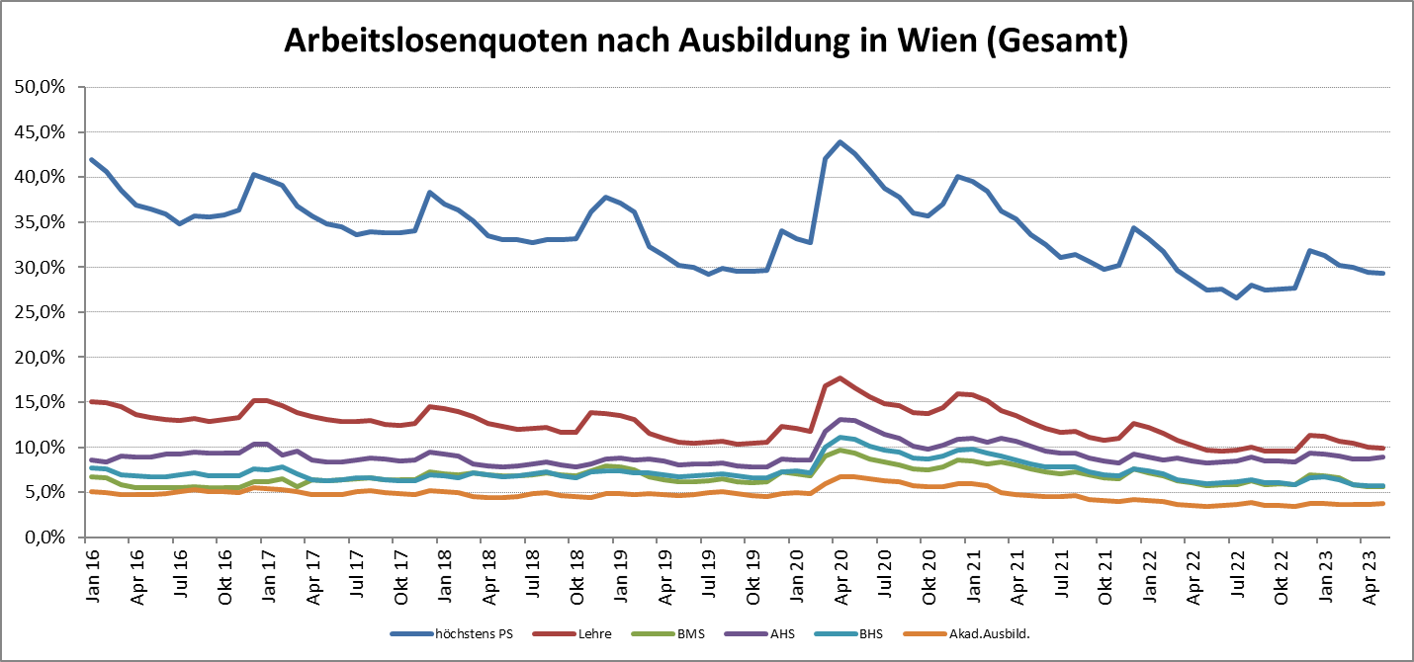

1 Vorgemerkte Arbeitslose einer Bildungsebene bezogen auf das Arbeitskräftepotential (Arbeitslose + unselbstständig Beschäftigte des Jahres) derselben Bildungsebene; die Gliederung der Beschäftigtenbasis nach Bildungsabschluss wurde nach Ergebnissen der Arbeitskräfteerhebung (unselbeständig Erwerbstätige nach LFK) errechnet

verwendete Abkürzungen:
AHS: Allgemeinbildende höhere Schule
BHS: Berufsbildende höhere Schule (Höhere technisch-gewerbliche Schule, Höhere kaufmännische Schule, Sonstige höhere Schule)
BMS: Berufsbildende mittlere Schule (Mittlere technisch-gewerbliche Schule, Mittlere kaufmännische Schule, Sonstige mittlere Schule)

